국가연구과제
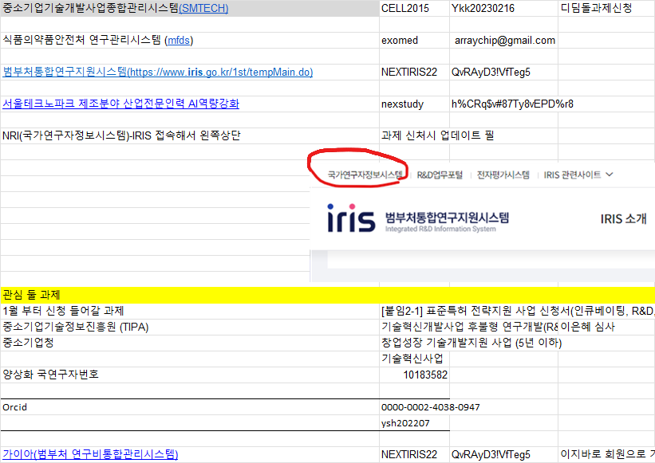
항목 | 설명 / 기관명
1월부터 신청 들어간 과제 | Projects open for application from Jan
중소기업기술정보진흥원 (TIPA) | Korea Technology and Information Promotion Agency for SMEs
중소기업청 | Small and Medium Business Administration
국연구자번호 | 10183582
Orcid | 0000-0002-4038-0947

System Name (Korean) | English Name / Description | URL / Access Info | Username / Email | Password / Notes
중소기업기술개발사업종합관리시스템 (SIMTECH) | SME Technology Development Management System | — | — | —
식품의약품안전처 연구관리시스템 (mfds) | MFDS Research Management System | — | — | —
법무처통합연구지원시스템 (IRIS) | IRIS Integrated R&D Information System | iris.go.kr (iris.go.kr in Bing) | NEXTIRIS22 | QvRAyD3VfTeg5
국가연구자정보시스템 (NRI) | National Researcher Information System | Access via IRIS | — | —
디딤돌과제신청 | Didimdol Project Application | — | CELL2015 / arraychip@gmail.com | Ykk20230216
nextstudy | — | — | — | h%CR%$#87Ty8vEPD%r8
이지바로 회원 | EZBaro Member | — | ysh202207 | —

Sheet16
